2-Entidades vinculadas
DATOS RELATIVOS A EMPRESAS VINCULADAS A LA ENTIDAD SOLICITANTE

Con el objeto de identificar las entidades asociadas, la memoria económica incluye una pestaña de entidades vinculadas que identifica con claridad todas las entidades que solicitan ayuda en la presente convocatoria y que pertenecen a la misma unidad económica a la que pertenece el solicitante, según se define en el artículo 5.1 de la Orden TED/807/2023, de 17 de julio, así como a la entidad dominante, en el sentido del artículo 42 del Código de Comercio, que ejerza un control efectivo sobre el conjunto de entidades asociadas que soliciten ayuda en la presente convocatoria, identificando claramente su NIF, y toda la información establecida según el modelo. Como indica el artículo 42 del Código de Comercio, existe un grupo cuando una sociedad ostente o pueda ostentar, directa o indirectamente, el control de otra u otras. Por tanto, de acuerdo con lo anterior, en esta pestaña deberá identificarse a cada entidad solicitante de la ayuda, y a la sociedad dominante del grupo al que pertenece cada una de ellas. Instrucciones para su cumplimentación - Se aportarán los datos identificativos de cada entidad solicitante, mediante su Razón social y NIF - Se identificará a la entidad dominante del grupo al que pertenece cada entidad solicitante, en caso de que pertenezca a algún grupo. - En la columna “Descripción del tipo de vinculación con el solicitante”, debe indicarse qué situación, de las indicadas en el artículo 42 del Código de Comercio, es la que causa la relación de vinculación entre las entidades. En caso de que el solicitante sea una agrupación sin personalidad jurídica, la tabla contendrá tantas filas como miembros tenga la agrupación. En caso de tratarse de un solicitante único, la tabla contendrá una sola fila.

EJEMPLO
Nuestra solicitud la presenta una agrupación sin personalidad jurídica formada por las Entidades B1.1, B2 y C1. Las entidades solicitante B1.1 y B2 forman parte del mismo grupo, siendo la entidad dominante de este grupo la Entidad A. Por su parte, la entidad C1 pertenece a un grupo empresarial independiente cuya entidad dominante es la Entidad C. Según este ejemplo, se aporta tabla con los datos necesarios cumplimentada. |  |  |  |  | 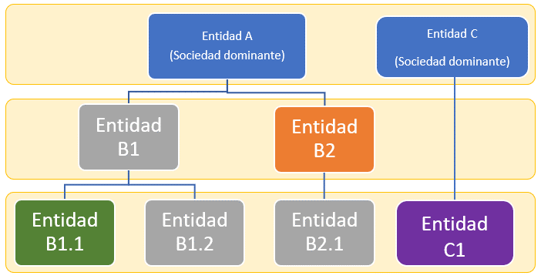

 | Razón social | NIF | ¿La entidad pertenece a un grupo empresarial? | Razón social de la entidad dominante del grupo al que pertenece |  | NIF entidad dominante del grupo al que pertenece | Descripción del tipo de vinculación con la entidad dominante del grupo al que pertenece
 | Entidad B1.1 | B11111111 | Sí | Entidad A |  | A1111111 | Poseer la mayoría de los derechos de voto
 | Entidad B2 | B22222222 | Sí | Entidad A |  | A1111111 | Tener la facultad de nombrar o destituir a la mayoría de los miembros del órgano de administración
 | Entidad C1 | C22222222 | Sí | Entidad C |  | C11111111 | Poseer la mayoría de los derechos de voto

 | ENTIDADES SOLICITANTES
 | Razón social | NIF | ¿La entidad pertenece a un grupo empresarial? | Razón social de la entidad dominante del grupo al que pertenece |  | NIF entidad dominante del grupo al que pertenece | Descripción del tipo de vinculación con la entidad dominante del grupo al que pertenece

